graf
Zostrojte z tabuľky graf podľa predlohy
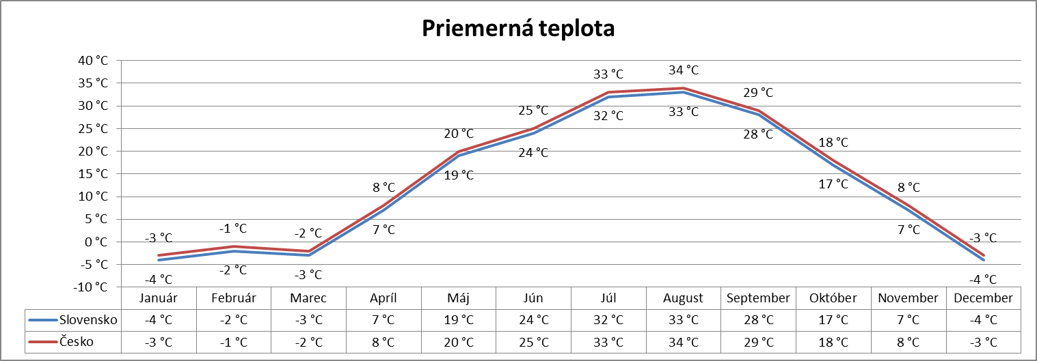
 | Január | Február | Marec | Apríl | Máj | Jún | Júl | August | September | Október | November | December
Slovensko | -4 °C | -2 °C | -3 °C | 7 °C | 19 °C | 24 °C | 32 °C | 33 °C | 28 °C | 17 °C | 7 °C | -4 °C
Česko | -3 °C | -1 °C | -2 °C | 8 °C | 20 °C | 25 °C | 33 °C | 34 °C | 29 °C | 18 °C | 8 °C | -3 °C

Priemerná teplota

